机具
2026年维护部、生产部年度机具物资采购报价表
序号 | 机具名称 | 规格型号 | 单位 | 数量 | 全费用单价限价（元） | 全费用单价限价小计（元） | 供应商所报单价（元） | 合价（元） | 备注报价品牌 | 照片
1 | 绿篱机（电） | 24V20A电池 （含弯直2付刀片） | 台 | 45 | 980 | 44100 |  |  |  | 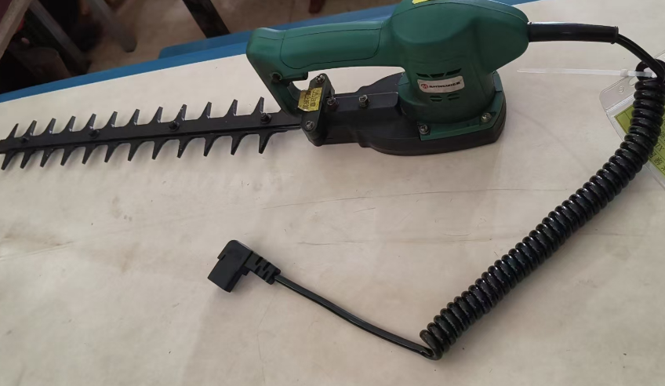 | 花木10、兴绿35
2 | 绿篱机（油） | 富世华、小松、丸中（额定功率 0.8kW / 6500r/min、刀片长度 750mm（HTZ7510 单刃） | 台 | 57 | 2500 | 142500 |  |  |  | 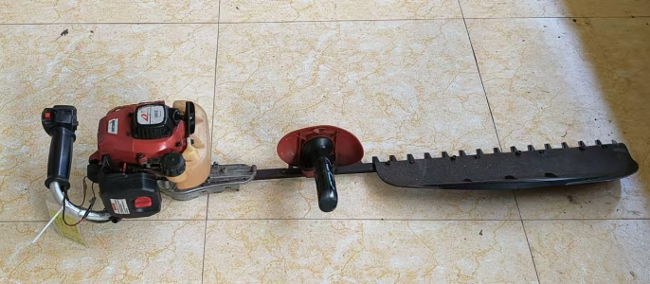 | 花木24、兴绿33
3 | 高枝油锯 | 丸中、叶红、富世华450 （伸缩杆长度：收缩约 2.7m，伸展 2.8–4.0m、额定功率：0.85kW/7500r/min） | 台 | 33 | 2000 | 66000 |  |  |  | 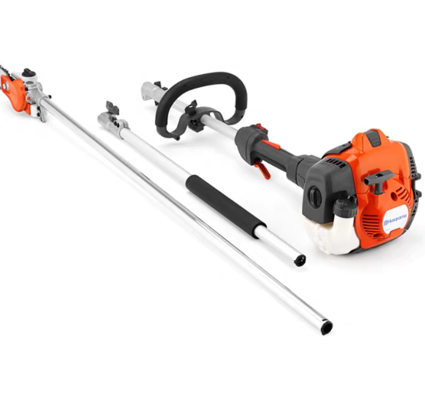 | 花木10、兴绿23
4 | 割灌机 | 斯蒂尔fs120、富世华、丸中 （管长1400mm-1500mm、功率转速不低于8500rpm） | 台 | 42 | 1700 | 71400 |  |  |  |  | 花木20、生产部2、兴绿20
5 | 旋耕机 | 186F 10马力、柴油两驱 | 台 | 2 | 3400 | 6800 |  |  |  | 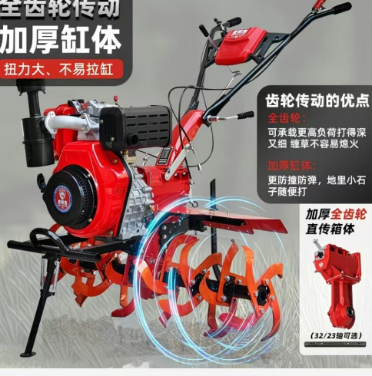 | 生产部2
6 | 离心水泵 | 功率15kw | 台 | 5 | 1700 | 8500 |  |  |  | 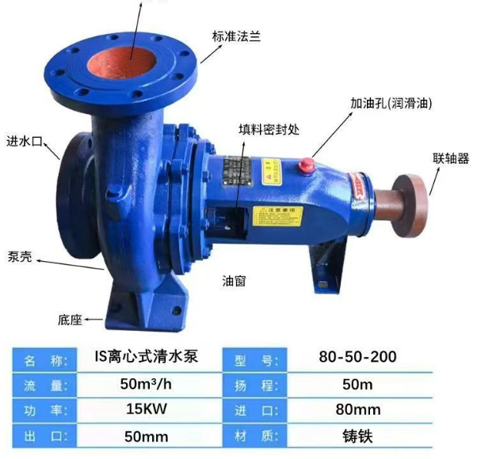 | 生产部5
7 | 三相潜水泵（国标） | 电机全铜，5.5kw，口径100mm，扬程18米，60m³/h | 台 | 2 | 2000 | 4000 |  |  |  | 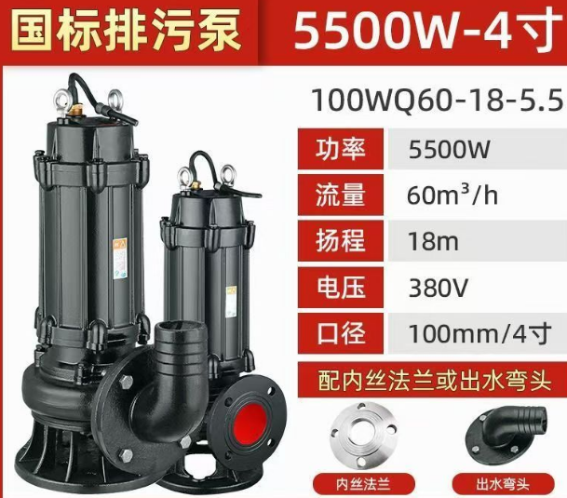 | 生产部2
8 | 油锯 | 斯蒂尔、富世华、丸中 （16寸、功率不低于1.8kw） | 把 | 43 | 1800 | 77400 |  |  |  |  | 花木15、兴绿28
9 | 桂花伸缩锂电池修剪机 | 电池容量24V20A、杆长1.6m-2m | 台 | 29 | 1200 | 34800 |  |  |  |  | 花木15、兴绿14
10 | 自走式剪草机 | 轴传动、3档自走、本田（铝制底盘）（21寸、发动机功率4.0kw、刀片最高转速3200r/min） | 台 | 53 | 3700 | 196100 |  |  |  | 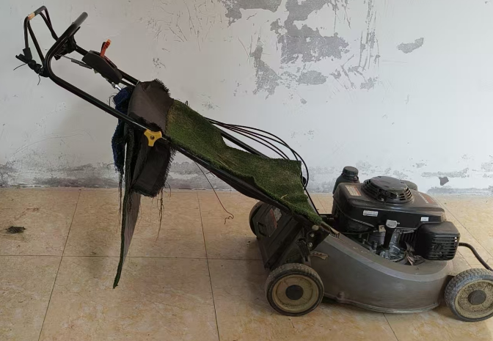 | 花木23、兴绿30
11 | 背式吹风机 | 赛迪 （动力形式：二冲程单缸风冷汽油发动机） | 台 | 19 | 1200 | 22800 |  |  |  | 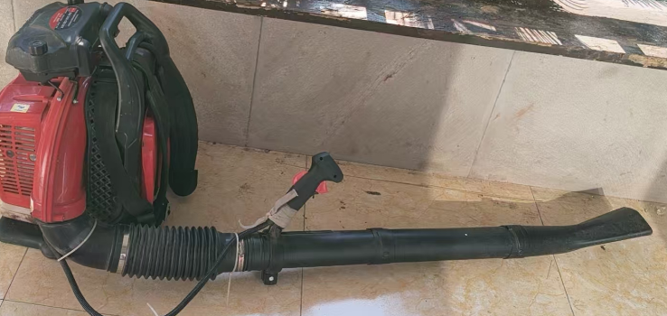 | 花木4、兴绿15
12 | 汽油打药机 | 本田、容量：300L、管长：50米带2把打药枪头 | 台 | 18 | 3200 | 57600 |  |  |  | 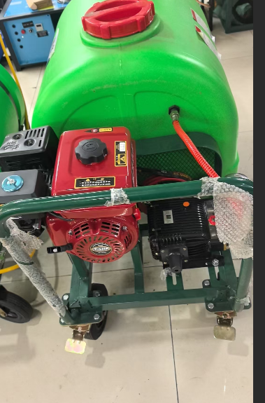 | 花木8、兴绿10
13 | 电动喷雾器 | 含高压喷头、20L | 台 | 135 | 150 | 20250 |  |  |  | 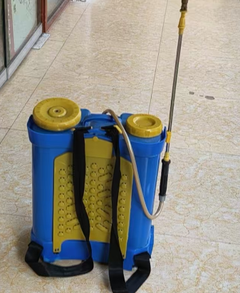 | 花木20、生产部10、兴绿105
14 | 角磨机 | 转速：11000r/min | 把 | 8 | 180 | 1440 |  |  |  |  | 花木3、生产部5
15 | 拉剪 | 杆长5.5米，带锯子 | 把 | 50 | 200 | 10000 |  |  |  | 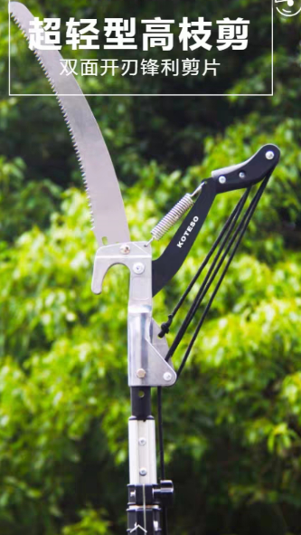 | 花木10、兴绿40
16 | 单手油锯 | 爱可、新达华、富世华(12寸、转速：19800r/min） | 台 | 21 | 2200 | 46200 |  |  |  |  | 花木6、兴绿15
17 | 电动球形修剪机 | 24V20A电池 （含弯直2付刀片） | 台 | 51 | 1000 | 51000 |  |  |  |  | 花木20、兴绿30、生产部1
18 | 洗地机（酷泓HPW-DP1515C） | 150公斤压力 3kw 220v | 台 | 2 | 2200 | 4400 |  |  |  |  | 花木
19 | 氩弧焊机（瑞凌） | 外观尺寸：402*160*300mm | 台 | 1 | 1600 | 1600 |  |  |  | 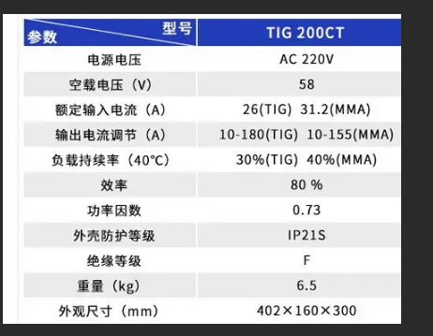 | 花木
20 | 工业电吹风机 | 32级、额定电压21v、最大功率850w | 台 | 4 | 320 | 1280 |  |  |  | 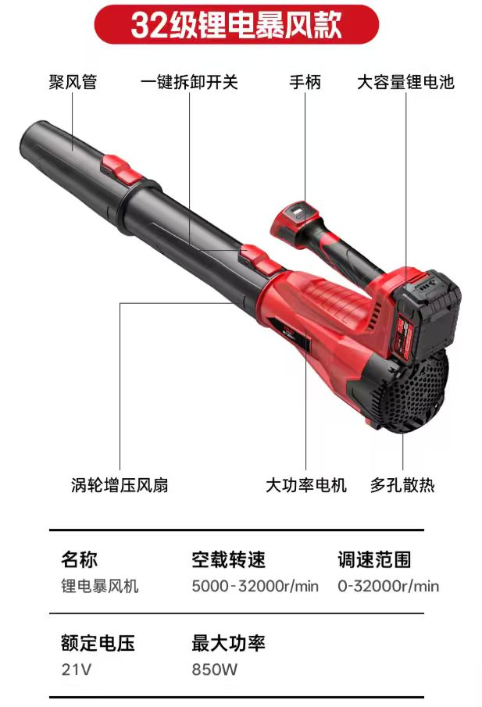 | 花木
合计 |  |  |  |  | 868170 |  |  |  |  | (开票税率 %）
备注：1、本次采购物资为全年物资集采，以上物品需根据现场要求按批次送到指定点位。
2、花木维护部需2次送货（每次送货需送6个点位），兴绿维护部需2次送货（每次送货需各送6个点位），花木生产部需分2次送货（一次需送2个点位）
3、价格为含税到场（指定地点）综合包干价，含买价、上车费、运费、运输损耗、换车型造成的二次转运费、利润、各种风险费用、税金等全部费用；需开具相应的增值税发票，并备注税率
4、报价时供应商需严格按照报价表上的材质、种类及品牌要求进行报价，并备注好所报价的品牌
5、付款周期为3个月结算一次
6、中标后，采购单位须对供货单位提供的各项机具规格进行符合性查验
 |  |  |  |  |  |  |  | 报价单位（公章）：
 |  |  |  |  |  |  |  | 法人或委托代理人及电话：
 |  |  |  |  |  |  |  | 时间： 年 月 日

